상품제안서
더바디 캐주얼 골프채 커버 레드 니트 클럽커버 방울모자커버 | 상품코드: F26070

 |  |  |  |  |  |  | 02-412-0044 | www.easy1.co.kr
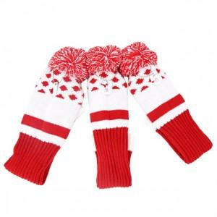

【상세/제작정보】

【인쇄/포장옵션】 | / 포장불가능

【공급단가】 | 수량 | 20~ | 50~ | 100~ | 300~ | 500~
*VAT별도 | 단가 | 25,370원 | 24,960원 | 24,360원 | 23,750원 | 23,340원

【상품 URL】 | https://dev.easy1.co.kr:443/src/goods_detail.php?gdno=26070

